Sheet1
 | Total Geral | Total de Branca | Branca |  |  |  | Total de Preta | Preta |  |  |  | Total de Parda | Parda |  |  |  | Total de Amarela | Amarela |  |  | Total de Indígena | Indígena |  |  | Total de Não declarada | Não declarada
Localidade da Escola |  |  | Federal | Estadual | Municipal | Privada |  | Federal | Estadual | Municipal | Privada |  | Federal | Estadual | Municipal | Privada |  | Estadual | Municipal | Privada |  | Estadual | Municipal | Privada |  | Federal | Estadual | Municipal | Privada
Salvador | 45,121 | 1,700 | 3 | 738 | 386 | 573 | 12,042 | 8 | 7,721 | 3,101 | 1,212 | 23,067 | 5 | 13,907 | 6,048 | 3,107 | 273 | 132 | 37 | 104 | 99 | 36 | 27 | 36 | 7,940 | 40 | 5,739 | 1,310 | 851

Cor/Raça |  | Dependência Administrativa

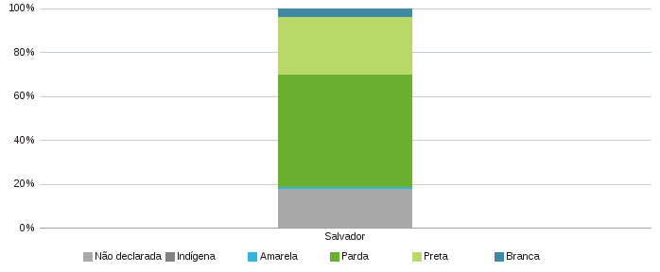 |  | 